Azure (Hyperscale)
PaaS
Azure SQL Data Base (Nivel Hyperscale)
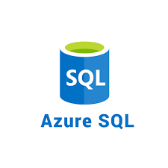 | Modelo de Despliegue | arquitectura distribuida
 | Nivel de Servicio | Hyperscale
 | CPU | Dedicada
 | Memoria | Escalable (hasta 4 TB)
 | Almacenamiento Máximo | 100 TB
 | Unidades de Rendimiento | 2, 4, 8, 16, 32, 64, 80 vCores
 | Alta Disponibilidad | Arquitectura de alta disponibilidad con múltiples réplicas y conmutación por error automática
 | Backup y Restauración | Copias de seguridad automáticas con retención de 7-35 días
 | Seguridad | Cifrado de datos en reposo y en tránsito, autenticación multifactor, firewalls
 | Rendimiento | Escalabilidad horizontal automática y elástica, optimizado para grandes cargas de trabajo y bases de datos masivas
 | Escalabilidad | Escalado vertical y horizontal según la demanda
Monitoreo y Diagnóstico | Integración con Azure Monitor, Application Insights, alertas y diagnósticos avanzados
Conformidad | Certificaciones ISO/IEC 27001, 27017, 27018, 22301, SOC 1/2/3, HIPAA
Sistema Operativo | Linux, Windows
Costo Estimado Mensual Almacenamiento | 10 GB X 1 X $0.250 = $2.50
Pagar sobre la marcha | $266.68
Costo Mensual Total | $269.18

Microsoft SQL
microsoft SQL
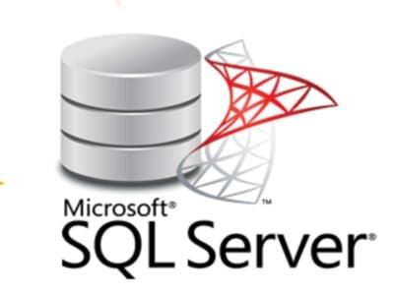 |  | Aspecto | Detalles
 |  | Desarrollador | Microsoft Corporation
 |  | Versión | SQL Server 2019
 |  | Licencia | Varias opciones incluyendo licencias por volumen y modelos de suscripción
 |  | Modelo de Datos | Relacional
 |  | Lenguajes Soportados | SQL estándar, T-SQL (Transact-SQL)
 |  | Características Principales | Alta disponibilidad, rendimiento optimizado, seguridad avanzada, integración con herramientas de BI
 |  | Soporte ACID | Soporte completo (Atomicidad, Consistencia, Aislamiento, Durabilidad)
 |  | Protocolo de Comunicación | TCP/IP, sockets UNIX
 |  | Requisitos del Sistema | Dependen del tamaño y carga de la base de datos, sistema operativo Windows preferido
 |  | Plataformas Soportadas | Windows, Linux (con SQL Server 2017 y versiones posteriores), Docker
 |  | Arquitectura | Cliente-servidor con modelo de conexión TCP/IP
Motor de Almacenamiento Predeterminado | SQL Server Database Engine
Seguridad | Autenticación integrada de Windows, encriptación de datos en reposo y en tránsito, control de acceso basado en roles
Escalabilidad | Replicación (Transactional, Snapshot), Always On Availability Groups, particionamiento de tablas
Herramientas de Administración | SQL Server Management Studio, Azure Data Studio, PowerShell, SQL Server Profiler
Soporte a APIs y Drivers | OLE DB, ODBC, JDBC, ADO.NET, PHP Driver
Comunidad y Soporte | Amplia comunidad de usuarios y desarrolladores, soporte técnico de Microsoft
costo | US$0.41 por hora / 1,681 COP por hora

PostgreSQL
PostgreSQl
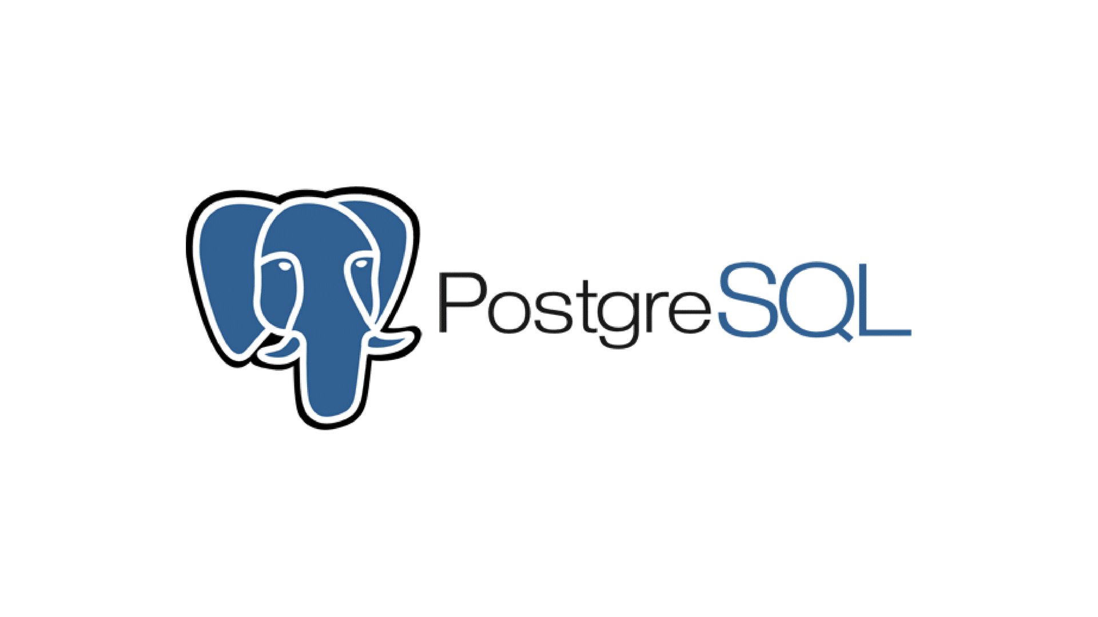 |  | Aspecto | Detalles
 |  | Desarrollador | PostgreSQL Global Development Group
 |  | Versión | PostgreSQL 14.0
 |  | Licencia | PostgreSQL License (similar a MIT)
 |  | Modelo de Datos | Relacional
 |  | Lenguajes Soportados | SQL estándar, PL/pgSQL
 |  | Características Principales | Soporte avanzado de SQL, extensibilidad, soporte ACID
 |  | Soporte ACID | Soporte completo (Atomicidad, Consistencia, Aislamiento, Durabilidad)
 |  | Protocolo de Comunicación | TCP/IP, sockets UNIX
 |  | Requisitos del Sistema | Dependen del tamaño y carga de la base de datos, recomendado sistema operativo Linux/Unix
 |  | Plataformas Soportadas | Windows, Linux, macOS, Solaris, FreeBSD
 |  | Arquitectura | Cliente-servidor con modelo de conexión TCP/IP
Motor de Almacenamiento Predeterminado | PostgreSQL (soporte transaccional y recuperación de fallos)
Seguridad | Encriptación de datos en reposo y en tránsito, control de acceso basado en roles, auditoría de seguridad
Escalabilidad | Replicación (Master-Slave, Multi-Master), particionamiento de tablas, sharding
Herramientas de Administración | pgAdmin, CLI de PostgreSQL, herramientas de monitorización y optimización
Soporte a APIs y Drivers | JDBC, ODBC, .NET Connector, Python Connector, PHP PDO
Comunidad y Soporte | Amplia comunidad de usuarios y desarrolladores, soporte comercial disponible
costo | US$0.014 por hora / 57.4 COP por hora

MySQL
MySQL
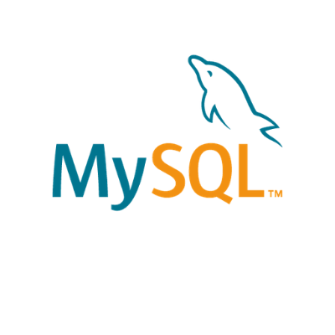 |  | Aspecto | Detalles
 |  | Desarrollador | Oracle Corporation
 |  | Versión | MySQL 8.0
 |  | Licencia | GPLv2 y licencias comerciales
 |  | Modelo de Datos | Relacional
 |  | Lenguajes Soportados | SQL estándar, PL/SQL (mediante plugins)
 |  | Características Principales | Alta disponibilidad, escalabilidad, rendimiento optimizado, seguridad avanzada
 |  | Soporte ACID | Soporte completo (Atomicidad, Consistencia, Aislamiento, Durabilidad)
 |  | Protocolo de Comunicación | TCP/IP
 |  | Requisitos del Sistema | Dependen del tamaño y carga de la base de datos, recomendado sistema operativo Linux/Unix
 |  | Plataformas Soportadas | Windows, Linux, macOS, Solaris, FreeBSD
 |  | Arquitectura | Servidor-cliente con modelo cliente-servidor
Motor de Almacenamiento Predeterminado | InnoDB (soporte transaccional y de recuperación de fallos)
Seguridad | Encriptación de datos en reposo y en tránsito, control de acceso basado en roles, auditoría de seguridad
Escalabilidad | Replicación (Master-Slave, Multi-Master), particionamiento de tablas
Herramientas de Administración | MySQL Workbench, MySQL Shell, MySQL Command-Line Client
Soporte a APIs y Drivers | JDBC, ODBC, .NET, Python Connector, PHP MySQLi
Comunidad y Soporte | Activa comunidad de usuarios y desarrolladores, soporte comercial disponible
costo | US$0.23 por hora / 943 COP por hora

Apache HTTP Server
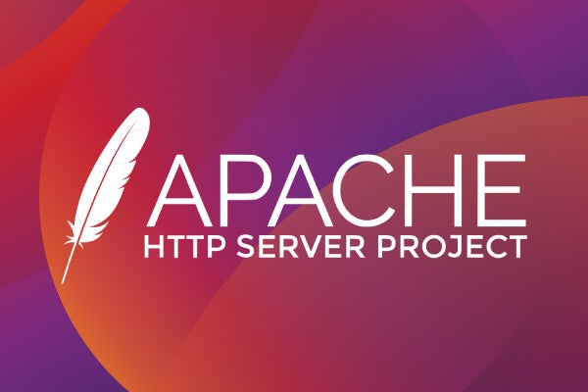 |  | Aspecto | Detalle
 |  | Versión actual | Version: 2.4.59
 |  | Soporte | HTTP 1.1, HTTPS, HTTP 2
 |  | Desarrollador | Apache Software Foundation
 |  | Lanzamiento inicial | 1995
 |  | Licencia | Apache 2.0
 |  | Compatibilidad | Plataformas Unix,Linux, Windows y macOS
 |  | Dependencias | GCC (GNU Compiler Collection) o equivalente make Perl 5.x (para el script de configuración) OpenSSL (para soporte SSL/TLS) Pcre (Perl Compatible Regular Expressions)
 |  | Arquitectura | Modular extendible
Protocolo de comunicación | HTTP | Herramientas de administracion | apachectl httpd -k
Seguridad | ·SSL/TLS (mediante mod_ssl) ·Autenticación básica y digest ·Integración con LDAP ·Control de acceso basado en IP y directorios | Lenguajes Soportados | PHP, Python, Perl, y CGI.
Compatibilidad y estensibildiada | ·Soporte para lenguajes de scripting como PHP, Python, Perl, y CGI. ·Configuración mediante archivos .conf y .htaccess. ·Interfaz con bases de datos a través de módulos adicionales (por ejemplo, mod_dbd). | Desempeño | ·Cacheo de contenido (mod_cache, mod_file_cache, mod_mem_cache). ·Balanceo de carga (mod_proxy_balancer). ·Compresión de contenido (mod_deflate).
ISO | ISO/IEC 27001,ISO/IEC 20000,ISO/IEC 15408, ISO/IEC 23026 | Costo | Gratuito

NGINX
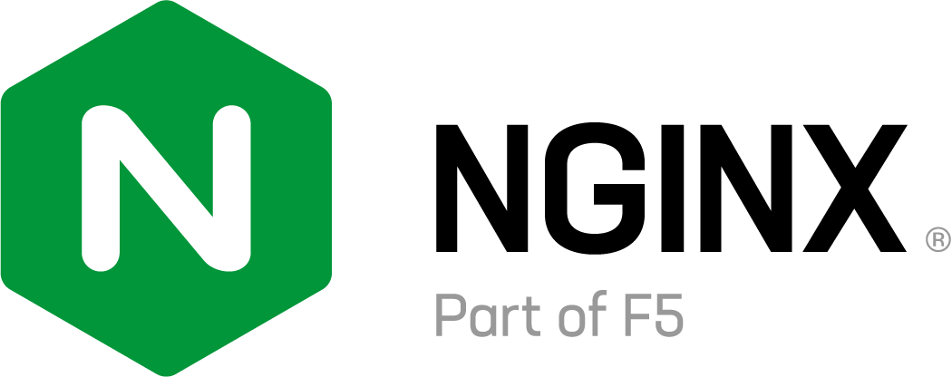 |  | Aspecto | Detalle
 |  | Versión actual | Version: nginx-1.27.0
 |  | Soporte | HTTP, HTTPS, WebSocket y TCP/UDP
 |  | Desarrollador | Igor Sysoev
 |  | Lanzamiento inicial | 4 de octubre de 2004
 |  | Licencia | Licencia BSD simplificada.​
 |  | Compatibilidad | FastCGI, uWSGI, SCGI, y gRPC
 |  | Dependencias | GCC (GNU Compiler Collection) o equivalente make autoconf (opcional, para scripts de configuración)
 |  | Arquitectura | Modular Extendible
Protocolo de comunicación | HTTP | Herramientas de administracion | nginx. nginx -t. nginx -s.
Seguridad | ·SSL/TLS (mediante OpenSSL) ·Autenticación básica y digest ·Control de acceso basado en IP y directorios ·Soporte para certificados SSL/TLS gestionados automáticamente. | Lenguajes Soportados | FastCGI, uWSGI, SCGI, y gRPC
Compatibilidad y estensibildiada | ·Soporte para FastCGI, uWSGI, SCGI, y gRPC ·Proxy inverso y directo ·Integración con diversas tecnologías y lenguajes de programación a través de proxy y FastCGI | Desempeño | ·Alta concurrencia y manejo eficiente de conexiones mediante un modelo de eventos no bloqueante ·Cacheo de contenido (con proxy_cache, fastcgi_cache) ·Balanceo de carga (con soporte para múltiples algoritmos)
ISO | ISO/IEC 10646, ISO/IEC 27001, ISO/IEC 15408, ISO/IEC 23026 | Costo | Gratuito

Microsoft IIS
 |  | Aspecto | Detalle
 |  | Versión actual | IIS 10.0
 |  | Soporte | HTTP, HTTPS, HTTP2, FTP, FTPS, WebDAV
 |  | Desarrollador | Microsoft
 |  | Lanzamiento inicial | 28-May-03
 |  | Licencia | Propietaria
 |  | Compatibilidad | Windows Server, Windows Cliente
 |  | Dependencias | No disponible
 |  | Arquitectura | Modular Extendible
Protocolo de comunicación | HTTP | Herramientas de administracion | IIS Manager. IIS Configuration Editor. PowerShell Cmdlets. Remote Management.
Seguridad | ·SSL/TLS: Utiliza la biblioteca de criptografía de Windows y el almacén de certificados de Windows para manejar SSL/TLS. ·URL Authorization: Permite configuraciones de autorización basadas en URL. | Lenguajes Soportados | ASP.NET, ASP, PHP, Node.js, Python, Java.
Compatibilidad y estensibildiada | ·ISAPI Extensions y Filters: Permite el uso de extensiones y filtros ISAPI. ·WebSocket Protocol: Soporte para aplicaciones WebSocket. ·Application Initialization: Mejora los tiempos de inicio de aplicaciones. | Desempeño | ·Output Caching. ·Dynamic Content Compression.
ISO | ISO/IEC 27001, ISO/IEC 20000,ISO/IEC 40500 | Costo | Gratuito

Tabla Comparativa
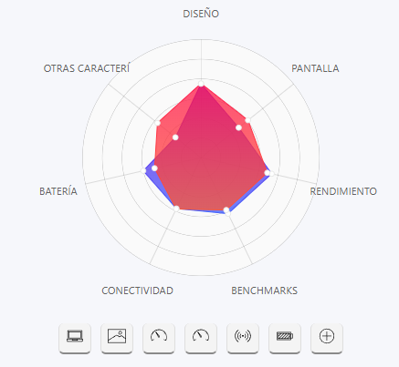
Característica | Asus Vivobook 15X OLED M1503QA | Asus Vivobook 16 F1605ZA
Procesador | AMD Ryzen 7 5800H | Intel Core i7-1255U
Núcleos / Hilos | 8 Nucleos, 16 Hilos | 10 Nucleos, 12 Hilos
Frecuencia | 2.8 GHz (base), hasta 4.4 GHz | 1.7 GHz (base), hasta 4.7 GHz
Pantalla | 15.6" OLED FHD (1920x1080), HDR 600 | 16" WUXGA (1920x1200), IPS
Cobertura de color | 100% DCI-P3 | 100% sRGB
Brillo máximo | 600 nits | 300 nits
Gráficos | AMD Radeon Graphics | Intel Iris Xe Graphics
RAM | 16GB DDR4 3200 MHz | 16GB DDR4
Almacenamiento | 512GB SSD PCIe 3.0 | 512GB SSD PCIe 3.0
Conectividad Wi-Fi | Wi-Fi 6 | Wi-Fi 6E
Bluetooth | 5.1 | 5.2
Batería | 50 Wh | 70 Wh
Peso | 1.7 kg | 1.88 kg
Teclado | Retroiluminado | Retroiluminado
Audio | SonicMaster | Harman Kardon
Precio | $2.527.551 COP | $2.649.000 COP

